상품제안서
프롬네이쳐 친환경 커피가루 에코브루머그 500ml | 상품코드: S45982

 |  |  |  |  |  |  | 02-713-8555 | www.synergygift.co.kr
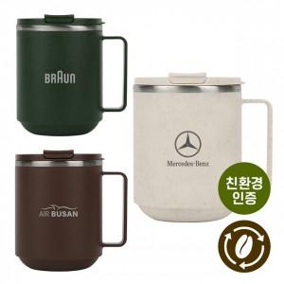 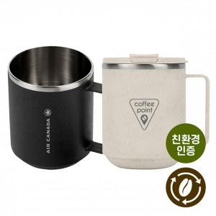 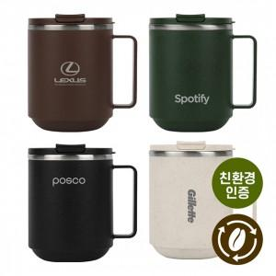

【상세/제작정보】

【인쇄/포장옵션】 | 레이저 / 포장지포장

【공급단가】 | 수량 | 50~ | 100~ | 300~ | 1,000~ | 5,000~
*VAT별도 | 단가 | 5,940원 | 5,670원 | 5,440원 | 5,170원 | 5,040원

【상품 URL】 | https://www.synergygift.co.kr:443/src/goods_detail.php?gdno=45982

